Integración_PAA
01
PINAR
Plan Institucional de Archivos

12
Plan de Seguridad y Privacidad de la Información
02
Plan
Anual de Adquisiciones

01

11
Plan de Tratamiento de Riesgos de Seguridad y Privacidad de la Información
03
Plan Anual de Vacantes

Integración
Plan de Acción Anual 2026

05

10
PETI
Plan Estratégico de TIC
04
Plan de Previsión de Recursos Humanos

FIDUPREVISORA S.A.

09
Plan de Transparencia y etica publica
05
Plan Estratégico de Talento Humano

06
Plan Institucional de Capacitación
08
Plan de Trabajo Anual en Seguridad y Salud en el Trabajo

07
Plan de Incentivos Institucionales

Para ver las actividades programadas para cada uno de los planes, dar clic sobre cada botón.

Versión X - Fecha

PINAR
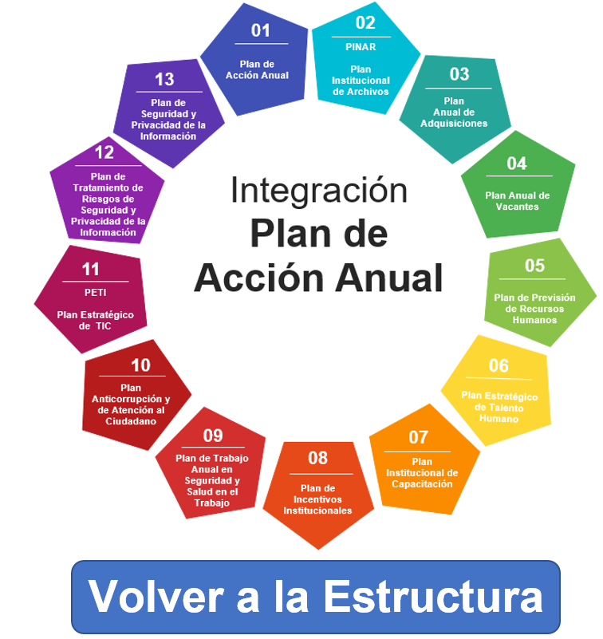 PLAN INSTITUCIONAL DE ARCHIVOS - PINAR 2026

Área Organizativa o Dependencia | Nombre de la tarea | Descripción de la tarea | Responsable de ejecutar tarea | Fecha Inicio | Fecha Fin | Fuente de Financiación (Inversión, Funcionamiento, otros) | Política de Gestión y Desempeño | Entregable | Indicador
Gerencia de Gestión Documental | Progama de Actualización de Instrumentos Archivisticos | Actualización del Programa de Gestión Documental PGD | Gerencia de Gestión Documental | 2026-01-01 | 2026-05-30 | Recursos Propios | Gestión Documental | Acta del Comité Institucional de Gestión y Desempeño mediante la cual se aprueba el PGD | Acta del Comité Institucional de Gestión y Desempeño (1)
 |  | Publicación del Programa de Gestión Documental PGD en el portal de transparencia y acceso a la información en el sitio web de Fiduprevisora | Gerencia de Gestión Documental | 2026-01-01 | 2026-05-30 | Recursos Propios | Gestión Documental | Enlace de Publicación del PGD en la página web portal de transparencia y acceso a la información | Enlace de Publicación del PINAR en la página web(1)
 |  | Actualización del Plan Institucional de Archivos PINAR | Gerencia de Gestión Documental | 2026-01-01 | 2026-05-30 | Recursos Propios | Gestión Documental | Acta del Comité Institucional de Gestión y Desempeño mediante la cual se aprueba el PINAR | Acta del Comité Institucional de Gestión y Desempeño (1)
 |  | Publicación del PINAR en el portal de transparencia y acceso a la información en el sitio web de Fiduprevisora | Gerencia de Gestión Documental | 2026-01-01 | 2026-05-30 | Recursos Propios | Gestión Documental | Enlace de Publicación del PINAR en la página web portal de transparencia y acceso a la información | Enlace de Publicación del PINAR en la página web(1)
 |  | Actualización de la Politica de Gestiòn Documental | Gerencia de Gestión Documental | 2026-06-01 | 2026-11-30 | Recursos Propios | Gestión Documental | Acta del Comité Institucional de Gestión y Desempeño mediante la cual se aprueba la Politica de Gestiòn Documental | Acta del Comité Institucional de Gestión y Desempeño (1)
 |  | Publicación de la Politica de Gestión Documental en el portal de transparencia y acceso a la información en el sitio web de Fiduprevisora | Gerencia de Gestión Documental | 2026-07-01 | 2026-11-30 | Recursos Propios | Gestión Documental | Enlace de Publicación del Politica en la página web portal de transparencia y acceso a la información | Enlace de Publicación del Politica en la página web(1)
 | Programa de Capacitacion | Diseñar y realizar las capacitaciones establecidas por la Gerencia de Gestión Documental y que están plasmadas en el Plan Anual de Capacitación PIC. | Gerencia de Gestión Documental | 2026-01-01 | 2026-12-30 | Recursos Propios | Gestión Documental | *Presentaciòn de la capacitaciòn realizada | *Grabaciòn Teams (2) *Presentaciòn (2)
 | Programa de Auditoria y Control | Implementar Plan de Auditoria Interna aprobado por el Comité de Gestión y desempeño | Gerencia de Gestión Documental | 2026-05-01 | 2026-07-30 | Recursos Propios | Gestión Documental | Cronograma de Auditoria | Cronograma de auditoria (1)
 |  | Realizar informe General de Auditoria y presentarlo al Comité Institucional de Gestión y desempeño | Gerencia de Gestión Documental | 2026-06-01 | 2026-10-31 | Recursos Propios | Gestión Documental | Acta del Comité Institucional de Gestión y Desempeño | *Presentación informe final de auditoria *Acta del comité de gestión y desempeño

PETH
PLAN ESTRATÉGICO DE TALENTO HUMANO 2026

Conforme lo establecido en la "Guía de gestión estratégica del talento humano GETH" del Departamento Administrativo de la Función Pública, el diseño de la Planeación Estratégica del Talento Humano contempla entre otros, el Plan Anual de Vacantes, El Plan de Previsión de Recursos Humanos, El Plan Institucional de Capacitación, el Plan de Bienestar e Incentivos, el Plan de Seguridad y Salud en el Trabajo. A continuación haga clic sobre el Plan que desee consultar en detalle.

01
Plan Anual de Vacantes
05
Plan Institucional de Capacitación

02
Plan de Previsión de Recursos Humanos
04
Plan de Incentivos Institucionales

03
Plan de Trabajo Anual en Seguridad y Salud en el Trabajo

PLAN_ANUAL_DE_TRABAJO
PLAN ANUAL DE TRABAJO DE SEGURIDAD Y SALUD EN EL TRABAJO 2026

Erika Ximena Arias Fisco Profesional en Administración en Salud Ocupacional; Licencia Salud Ocupacional mediante Resolución 687 del 17/01/2018

1. OBJETIVO
Definir los lineamientos, programas, acciones e iniciativas, para el aseguramiento del cumplimiento de los criterios en materia de seguridad y salud en el trabajo, con el fin de propender por el bienestar integral de los colaboradores de la Fiduprevisora S.A.
2. ALCANCE
El Plan de trabajo tendra como alcance todos los funcionarios de Fiduprevisora independiente del modo de contratación, incluyendo CAU y sedes a nivel nacional, para el año 2026.
3. METAS
Cumplir el 90% de las actividades a desarrollar
PLAZO DETERMINADO PARA SU CUMPLIMIENTO
FECHA PLANEADA DEL CUMPLIMIENTO |  |  |  | 31 diciembre de 2026
OBJETIVOS | DOCUMENTACION | ACTIVIDAD A DESARROLLAR |  | ENE | FEB | MAR | ABR | MAY | JUN | JUL | AGO | SEP | OCT | NOV | DIC | % Cumplimiento actividad/fase |  | RESPONSABLE (s) | EVIDENCIAS | OBSERVACIONES

 |  |  |  | Cuando se cumpla se marca con 1, en P si es (Planeado) o con 1 si es (Ejecutado)
POLITICA SST
Asegurar el compromiso de la alta dirección y la articulación del Plan de Trabajo con la estrategia organizacional, para Proteger la seguridad y salud en todos los funcionarios, mediante la mejora continua del Sistema de Gestión de Seguridad y Salud en el Trabajo (SG-SST). | Recursos SG-SST | Proyección de presupuesto para SG-SST | P* |  |  | 1 |  |  |  |  |  |  |  |  |  | 0% | 0% | Líder de Seguridad y Salud en el Trabajo | Presupuesto SST vigencia 2026 | RESPONSABLE LIDER SST (PLANTA)
 |  |  | E*
 | Políticas del SG-SST, roles y responsabilidades | Actualización de las políticas y objetivos del SG-SST, firmas y publicación. | P* | 1 |  |  |  |  |  |  |  |  |  |  |  | 0% |  | Líder de Seguridad y Salud en el Trabajo | Resolución Políticas | RESPONSABLE LIDER SST (PLANTA)
 |  |  | E*
 | Roles y responsabilidades | Firma de responsabilidades del SG-SST | P* | 1 |  |  |  |  | 1 |  |  |  |  |  |  | 0% |  | Líder de Seguridad y Salud en el Trabajo | Forms de responsabilidades | EQUIPO SST
 |  |  | E*
 | Inducción y reinducción SG-SST | Actualización y ejecución de la inducción y reinducción en el SIG (Incluyendo temas SST) | P* |  |  |  |  | 1 |  |  |  |  |  |  |  | 0% |  | Líder de Seguridad y Salud en el Trabajo | Presentación inducción y reinducción SST | RESPONSABLE LIDER SST (PLANTA)
 |  |  | E*
 | Reglamento de higiene y seguridad industrial | Actualización publicación del Reglamento de Higiene y Seguridad Industrial | P* | 1 |  |  |  |  |  |  |  |  |  |  |  | 0% |  | Líder de Seguridad y Salud en el Trabajo | Resolución Reglamento | RESPONSABLE LIDER SST (PLANTA)
 |  |  | E*
 | Plan de capacitación y formación 2026 | Actualización del plan de capacitación para la vigencia de 2026 | P* | 1 |  |  |  |  |  |  |  |  |  |  |  | 0% |  | Líder de Seguridad y Salud en el Trabajo | Plan de capacitación vigencia 2026 | EQUIPO SST
...
 |  |  |  |  |  |  |  |  |  |  |  | 20 | 12 | 16 | 19
 |  |  |  |  |  |  |  |  |  |  |  | 0 | 0 | 0 | 0
...
 |  |  |  |  |  |  |  |  |  |  |  |  |  |  |  |  |  | OBSERVACIONES
...
 | ACTIVIDADES A DESARROLLAR | ACTIVIDADES EJECUTADAS
 | 16 | 0
 | 19 | 0
 | 13 | 0
 | 16 | 0
 | 21 | 0
 | 18 | 0
 | 13 | 0
 | 14 | 0
 | 20 | 0
 | 12 | 0
 | 16 | 0
 | 19 | 0
 |  |  |  |  |  |  |  |  |  |  |  |  |  |  |  |  |  | GRAFICA
 |  |  |  |  |  |  |  |  |  |  |  | SEP | OCT | NOV | DIC | TOTAL
 |  |  |  |  |  |  |  |  |  |  |  | 20 | 12 | 16 | 19 | 197
 |  |  |  |  |  |  |  |  |  |  |  | 0 | 0 | 0 | 0 | 0
 |  |  |  |  |  |  |  |  |  |  |  | 0% | 0% | 0% | 0% | 0%
 |  |  |  |  |  |  |  |  |  |  |  | 90% | 90% | 90% | 90% | 90%
...

Tratamiento_de_riesgos
...
Informacion Confidencial

RIESGOS |  |  | CONTROLES
Total Riesgos | Total de Riesgos en zona Aceptable | Total de Riesgos en zona No Aceptable | Tipo Tecnológico | Tipo Estratégico | Tipo Documental o Procedimental | Fecha Inicio
0 | 0 | 0 | 0 | 0 | 0 | 1-Feb-26

